Fiche étude pour comité
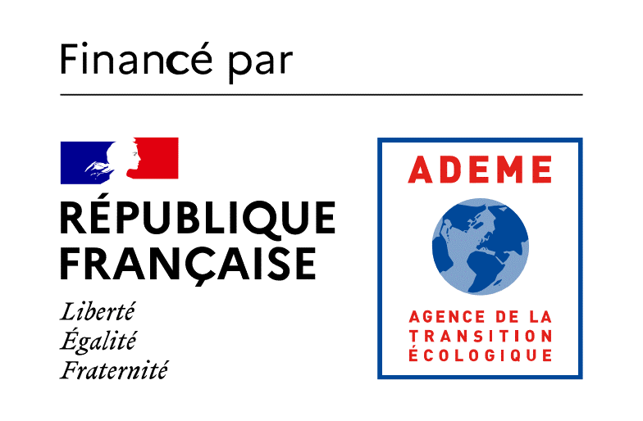
FICHE ETUDE |  |  |  |  |  |  |  |  | Dernière mise à jour |  | 2024-02-06
0 |  |  |  |  |  |  |  | Logo opérateur

0

Pièces techniques jointes à la demande d'aide :
 |  | Proposition BE | FALSE | Devis | FALSE | Attestation RGE | FALSE
1 - Présentation du projet
Nom du projet
 | Nom du maitre d'ouvrage (Raison sociale)
Lieu (commune) |  |  |  |  |  | Rajouter des commentaires ici si besoin
 |  |  |  | N° de référence du projet
 |  |  |  | Code INSEE Commune
Date de commande de l'étude (signature devis, marché) |  |  |  |  |  | Si marché public, quelle est date de l'acte d'engagement ?
Durée estimée de l’opération |  |  |  |  |  | Rajouter des commentaires ici si besoin
Date de fin de l'étude estimée |  |  |  |  |  | Rajouter des commentaires ici si besoin
Date de dépôt de dossier
Opération dans le secteur concurrentiel ? |  |  |  |  | Oui/non |  |  | Taille de l'entreprise | Rajouter des commentaires ici si besoin
Cible bénéficiaire |  |  |  |  | Cible bénéficiaire | Rajouter des commentaires ici si besoin
Type d'étude (faisabilité, AMO, schéma directeur, autre) |  |  |  |  | Type d'étude | Rajouter des commentaires ici si besoin
Type d'EnR |  |  |  |  | Type d'EnR | Rajouter des commentaires ici si besoin
Si concerné : |  |  |  | Etude biblio géothermie | Etape du projet | Rajouter des commentaires ici si besoin
 |  |  |  | Etude "surface" géothermie | Etape du projet | Rajouter des commentaires ici si besoin
 |  |  |  | Test de réponse thermique géothermie | Etape du projet | Rajouter des commentaires ici si besoin
Adresse du(des) site(s) |  |  |  |  | Pontlieu

Présentation du porteur de projet et de ses motivations

Descriptif sommaire du projet (incluant le périmètre de l'installation)

Démarche EnRChoix
1 - REDUIRE | Sobriété énergétique : Limiter les consommations en changeant les comportements |  |  |  |  | Efficacité énergétique : Diminuer les consommations à service rendu équivalent
Actions spécitifiques de sobriété été mises en œuvre ? |  |  |  |  |  | Actions spécifiques de MDE mises en œuvre sur l'ECS ?
 |  |  |  |  |  | Actions spécifiques de MDE mises en œuvre sur le process ?
 |  |  |  |  |  | Actions spécifiques de MDE mises en œuvre sur le chauffage ?
2 - MUTUALISER |  |  | les besoins de production et de distribution de chaleur
Se raccorder à un réseau de chaleur existant |  |  |  | https://france-chaleur-urbaine.beta.gouv.fr/carte |  | Sinon : Créer un nouveau réseau de chaleur |  |  | https://cartagene.cerema.fr/portal/apps/experiencebuilder/experience/?id=d1e7a5b177d14c83b3be4f3be6af85cf
Coller ici la capture d'écran de la localisation précise du projet sur la cartographie en ligne de France Chaleur Urbaine |  |  |  |  |  | Coller ici la capture d'écran de la localisation précise du projet sur la cartographie en ligne de enRezo

Le raccordement avec un éventuel réseau existant afin de mutualiser les outils de production existants a-t-il été étudié ? |  |  |  |  | Oui/non | La mutualisation de la chaufferie biomasse pour alimenter les besoins de bâtiments voisins au présent projet a-t-elle été étudiée ? |  |  |  | Oui/non
Expliquer : |  |  |  |  |  | Expliquer :
3 - OPTIMISER ET PRIORISER |  |  |  | les recours aux énergies de récupération et renouvelables
Peut-on valoriser de la chaleur fatale pour ce projet ? |  |  |  |  |  | Etude d'opportunité multi EnR faite ? |  | Oui/non | Rq éventuelle
Peut-on utiliser du solaire thermique sur ce projet |  |  |  |  |  | Etude de projet solaire thermique faite ? |  | Oui/non | Rq éventuelle
Peut-on utiliser de la géothermie sur ce projet ? |  |  |  |  |  | Etude de projet géothermie faite ? |  | Oui/non | Rq éventuelle

Bureau d'études retenu
Conformité proposition BE avec cahier des charges ADEME ? |  |  |  |  | Oui/non
Bureau d'étude RGE ? |  |  |  |  | Oui/non
HT ou TTC |  |  |  |  |  | TTC uniquement si le bénéficiaire ne récupère pas la TVA sur ce projet
Montant de l'étude (HT ou TTC en fonction)
Aide ADEME
Taux d'aide ADEME |  |  |  |  | 70%

Remarques complémentaires ou réponse(s) aux alertes

7 - Plan de financement
Origine |  |  |  | Montant (€HT) | Pourcentage
Autofinancement |  |  |  |  | #DIV/0!
Subventions publiques |  |  |  | 0.0 € | #DIV/0!
Contrat ADEME |  |  |  | 0.0 € | #DIV/0! |  | Plafond max d'aide selon encadrement communautaire :
Région |  |  |  |  | #DIV/0! |  | erreur
Conseil départemental |  |  |  |  | #DIV/0!
Fonds de concours |  |  |  | 0.0 € | #DIV/0! |  | Plafond d'aide publique respecté ? |  | OK
FEDER |  |  |  | 0.0 € | #DIV/0!
[autre à préciser] |  |  |  | 0.0 € | #DIV/0!
TOTAL étude |  |  |  | 0.0 €

